U Reference 2023
 | Виберіть систему профілів з випадаючего списка нижче: | U рама-стулка | Площа рама-стулка | U імпост | Площа імпост | U поріг-стулка | Площа поріг-стулка | U скло пакетів | Площа скло пакетів | Psi рамки | Пери метр рамки
 | window 76AD | 1.2 | 0.55 | 0.0 | 0.00 | 0.0 | 0.00 | табл. | 1.27 | табл. | 4.54 | розрахунок буде виконуватися в версіі Office 2019
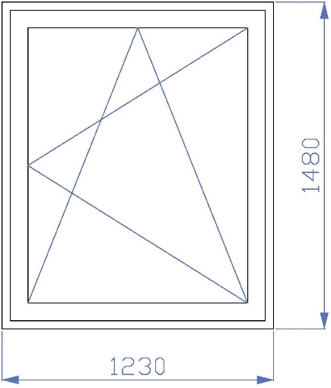
# | Infill | width | Ug | Tv | g-value | Rg | R+C | R+Ctr | Rw | C | Ctr | U Aluminium | U Swisspacer | R Aluminium | R Swisspacer
1 | [4-16-4] | 24 | 2.70 | 81 | 77 | 30 | 29 | 26 | 33 | -1 | -5
2 | [4-16-4i] | 24 | 1.40 | 78 | 60 | 30 | 29 | 26 | 33 | -1 | -5
3 | [4-16ar-4i] | 24 | 1.10 | 78 | 60 | 30 | 29 | 26 | 33 | -1 | -5
4 | [4-10-4-10-4] | 32 | 2.00 | 74 | 70 | 33 | 31 | 27 | 34 | -1 | -5
5 | [4-10-4-10-4i] | 32 | 1.40 | 71 | 55 | 33 | 31 | 27 | 34 | -1 | -5
6 | [4-10-4-10ar-4i] | 32 | 1.20 | 71 | 55 | 33 | 31 | 27 | 34 | -1 | -5
7 | [4i-10-4-10-4i] | 32 | 1.10 | 69 | 47 | 33 | 31 | 27 | 34 | -1 | -5
8 | [4i-10ar-4-10ar-4i] | 32 | 0.80 | 69 | 47 | 33 | 31 | 27 | 34 | -1 | -5
9 | [4-14-4-14-4] | 40 | 1.80 | 74 | 70 | 33 | 31 | 27 | 34 | -1 | -5 | 1.77 | 1.69 | 0.57 | 0.59
10 | [4-14-4-14-4i] | 40 | 1.10 | 71 | 55 | 33 | 31 | 27 | 34 | -1 | -5 | 1.33 | 1.20 | 0.75 | 0.83
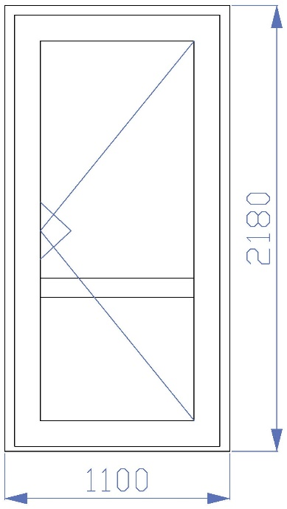
11 | [4-14-4-14ar-4i] | 40 | 0.90 | 71 | 55 | 33 | 31 | 27 | 34 | -1 | -5 | 1.19 | 1.07 | 0.84 | 0.94
12 | [4i-14-4-14-4i] | 40 | 0.80 | 69 | 47 | 33 | 31 | 27 | 34 | -1 | -5 | 1.12 | 1.00 | 0.89 | 1.00
13 | [4i-14ar-4-14ar-4i] | 40 | 0.60 | 69 | 47 | 33 | 31 | 27 | 34 | -1 | -5 | 0.98 | 0.86 | 1.02 | 1.17
14 | [4-16-4-16-4] | 44 | 1.80 | 74 | 70 | 33 | 31 | 27 | 34 | -1 | -5
15 | [4-16-4-16-4i] | 44 | 1.10 | 71 | 55 | 33 | 31 | 27 | 34 | -1 | -5
16 | [4-16-4-16ar-4i] | 44 | 0.90 | 71 | 55 | 33 | 31 | 27 | 34 | -1 | -5
17 | [4i-16-4-16-4i] | 44 | 0.80 | 69 | 47 | 33 | 31 | 27 | 34 | -1 | -5
18 | [4i-16ar-4-16ar-4i] | 44 | 0.60 | 69 | 47 | 33 | 31 | 27 | 34 | -1 | -5
19 | [4-18-4-18-4] | 48 | 1.70 | 74 | 70 | 33 | 31 | 27 | 34 | -1 | -5 | 1.70 | 1.62 | 0.59 | 0.62
20 | [4-18-4-18-4i] | 48 | 1.00 | 71 | 55 | 33 | 31 | 27 | 34 | -1 | -5 | 1.26 | 1.14 | 0.79 | 0.88
21 | [4-18-4-18ar-4i] | 48 | 0.90 | 71 | 55 | 33 | 31 | 27 | 34 | -1 | -5 | 1.19 | 1.07 | 0.84 | 0.94
22 | [4i-18-4-18-4i] | 48 | 0.70 | 69 | 47 | 33 | 31 | 27 | 34 | -1 | -5 | 1.05 | 0.93 | 0.95 | 1.08
23 | [4i-18ar-4-18ar-4i] | 48 | 0.50 | 69 | 47 | 33 | 31 | 27 | 34 | -1 | -5 | 0.91 | 0.79 | 1.10 | 1.27
24 | [PVC-2.0-HPL-20] | 24 | 1.27
25 | [PVC-2.0-HPL-29] | 33 | 0.94
26 | [PVC-2.0-HPL-36] | 40 | 0.79 |  |  |  |  |  |  |  |  | 0.91 | 0.91 | 1.10 | 1.10

